Worksheet
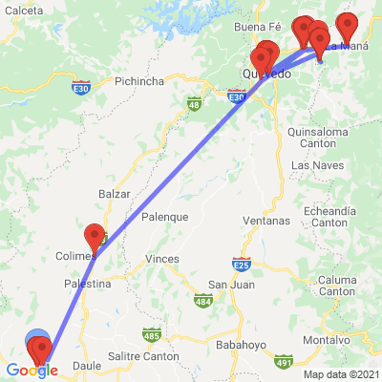
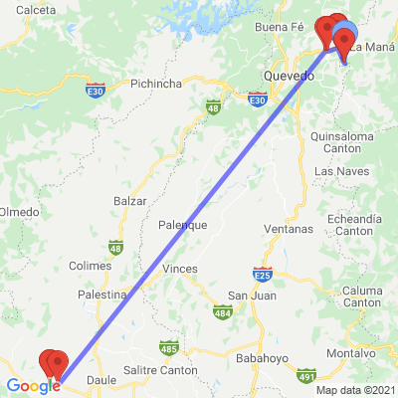
INFORME DE MONITOREO

COMPAÑÍA | TIENDAS INDUSTRIALES ASOCIADAS ASOCIADAS |  | FECHA INFORME | 22/09/2021
VEHÍCULO | CHEVROLET |  | VID VEHÍCULO | 1002091788
PLACA | EAA1629 |  | FECHA DE SALIDA | 21/09/2021
FECHA DE SALIDA PROGRAMADA | 21/09/2021 |  | HORA DE SALIDA | 10:04:45
LUGAR DE SALIDA | 700;773865;GUAYAS-LOMAS SARGENTILLO- CENTRO DISTRIBUCIÓN NACIONAL - FRIOS |  | FECHA FIN DE MONITOREO | NO FINALIZADO
LUGAR DE LLEGADA | 700;773865;GUAYAS-LOMAS SARGENTILLO- CENTRO DISTRIBUCIÓN NACIONAL - FRIOS |  | FECHA FIN DE MONITOREO | NO FINALIZADO
CHOFER | JUAN PABLO ARPI MOROCHO |  | CELULAR | 0995471511
OFICIAL/OTROS |  |  | CELULAR | 0987061054
CONTENEDOR N°

FECHA | HORA | LUGAR | DETENIDO | LLAMADA | TEMPERATURA | NOVEDAD
21/09/2021 | 14:55:48 | E482,LOMAS DE SARGENTILLO,GUAYAS | NO | NO | 9.5625 | INICIO DE RUTA--ALERTA POR GEOCERCA: 700 TIA CDN LOMAS DE SARGENTILLO
21/09/2021 | 18:10:15 | AVENIDA JORGE HERRERA,VALENCIA,LOS RIOS -382 - VALENCIA | SI | SI | 3.5 | EN SU DESTINO PARA REALIZAR ENTREGAS--ALERTA POR GEOCERCA: 382 TIA\DETENCION\LLAMADA\NOVEDAD
21/09/2021 | 18:11:15 | AVENIDA JORGE HERRERA,VALENCIA,LOS RIOS | SI | SI | 3.0625 | INICIO DE RUTA--ALERTA POR GEOCERCA: 382 TIA\DETENCION\LLAMADA\NOVEDAD
21/09/2021 | 18:32:39 | AVENIDA 19 DE MAYO,LA MANA,COTOPAXI -337 - LA MANÁ | SI | SI | 2.9375 | EN SU DESTINO PARA REALIZAR ENTREGAS--ALERTA POR GEOCERCA: 337 TIA\DETENCION\LLAMADA\NOVEDAD
21/09/2021 | 18:48:40 | EUGENIO ESPEJO,LA MANA,COTOPAXI -337 - LA MANÁ | SI | SI | 2.5625 | APERTURA PUERTAS AUTORIZADAS--ALERTA PARA EVENTO(PUERTAS ABIERTAS)\DETENCION\LLAMADA\NOVEDAD
21/09/2021 | 19:03:53 | EUGENIO ESPEJO,LA MANA,COTOPAXI -337 - LA MANÁ | SI | SI | 4.125 | CIERRE PUERTAS AUTORIZADAS--ALERTA PARA EVENTO(PUERTAS CERRADAS)\DETENCION\LLAMADA\NOVEDAD
21/09/2021 | 19:07:22 | AVENIDA 19 DE MAYO,LA MANA,COTOPAXI | SI | SI | 4.3125 | INICIO DE RUTA--ALERTA POR GEOCERCA: 337 TIA\DETENCION\LLAMADA\NOVEDAD
21/09/2021 | 19:29:07 | AVENIDA JORGE HERRERA,VALENCIA,LOS RIOS -382 - VALENCIA | SI | SI | 3.75 | EN SU DESTINO PARA REALIZAR ENTREGAS--ALERTA POR GEOCERCA: 382 TIA\DETENCION\LLAMADA\NOVEDAD
21/09/2021 | 19:37:40 | AVENIDA JORGE HERRERA,VALENCIA,LOS RIOS -382 - VALENCIA | SI | SI | 4.5625 | APERTURA PUERTAS AUTORIZADAS--ALERTA PARA EVENTO(PUERTAS ABIERTAS)\DETENCION\LLAMADA\NOVEDAD
21/09/2021 | 19:57:09 | AVENIDA JORGE HERRERA,VALENCIA,LOS RIOS | NO | NO | 3.4375 | CIERRE PUERTAS AUTORIZADAS--ALERTA PARA EVENTO(PUERTAS CERRADAS)
21/09/2021 | 20:00:10 | AVENIDA JORGE HERRERA,VALENCIA,LOS RIOS | SI | SI | 2.875 | INICIO DE RUTA--ALERTA POR GEOCERCA: 382 TIA\DETENCION\LLAMADA\NOVEDAD
21/09/2021 | 20:23:14 | AVENIDA GUAYAQUIL,QUEVEDO,LOS RIOS -161 - SAN CAMILO | SI | SI | 2.6875 | EN SU DESTINO PARA REALIZAR ENTREGAS--ALERTA POR GEOCERCA: 161 TIA\DETENCION\LLAMADA\NOVEDAD
21/09/2021 | 20:30:43 | AVENIDA GUAYAQUIL,QUEVEDO,LOS RIOS -161 - SAN CAMILO | SI | SI | 2.625 | APERTURA PUERTAS AUTORIZADAS--ALERTA PARA EVENTO(PUERTAS ABIERTAS)\DETENCION\LLAMADA\NOVEDAD
21/09/2021 | 20:56:29 | AVENIDA GUAYAQUIL,QUEVEDO,LOS RIOS -161 - SAN CAMILO | SI | SI | 20.3125 | CIERRE PUERTAS AUTORIZADAS--ALERTA PARA EVENTO(PUERTAS CERRADAS)\DETENCION\LLAMADA\NOVEDAD
21/09/2021 | 21:00:55 | AVENIDA GUAYAQUIL,QUEVEDO,LOS RIOS | SI | SI | 19 | FINALIZA RUTA--ALERTA POR GEOCERCA: 161 TIA\DETENCION\LLAMADA\NOVEDAD
21/09/2021 | 21:50:33 | (-0.9849,-79.3095),LA MANA,COTOPAXI | SI | SI | 17.375 | EN SU DESTINO PARA REALIZAR ENTREGAS--ALERTA POR GEOCERCA: ES VALENCIA\DETENCION\LLAMADA\NOVEDAD
21/09/2021 | 22:05:06 | CALLE A,LA MANA,COTOPAXI | SI | SI | 17.3125 | APERTURA PUERTAS AUTORIZADAS--ALERTA PARA EVENTO(PUERTAS ABIERTAS)\DETENCION\LLAMADA\NOVEDAD
21/09/2021 | 22:33:55 | CALLE A,LA MANA,COTOPAXI | SI | SI | 21.875 | CIERRE PUERTAS AUTORIZADAS--ALERTA PARA EVENTO(PUERTAS CERRADAS)\DETENCION\LLAMADA\NOVEDAD
21/09/2021 | 22:41:42 | (-0.9834,-79.3097),LA MANA,COTOPAXI | SI | SI | 21.9375 | INICIO DE RUTA--ALERTA POR GEOCERCA: ES VALENCIA\DETENCION\LLAMADA\NOVEDAD
21/09/2021 | 23:04:36 | AVENIDA JORGE HERRERA,VALENCIA,LOS RIOS | SI | SI | 22.1875 | TIEMPO DE DESCANSO--ALERTA PARA EVENTO(VEHÍCULO DETENIDO)\DETENCION\LLAMADA
22/09/2021 | 04:37:24 | AVENIDA JORGE HERRERA,VALENCIA,LOS RIOS | NO | NO | 23.9375 | INICIO DE RUTA--ALERTA PARA EVENTO(IGNICION ON)
22/09/2021 | 08:24:25 | E482,LOMAS DE SARGENTILLO,GUAYAS | NO | NO | 13.375 | EN SU DESTINO PARA REALIZAR ENTREGAS--ALERTA PARA EVENTO(PUERTAS ABIERTAS)

